Sheet1
常规办公家具清单
序号 | 名称 | 参数要求（长*宽*高） | 参考图片 | 预估数量 | 单位
1 | 双人工位办公桌 | 1400*1400*750（含挡板高度为1050），（白橡木色+暖白色） 1、基材：采用优质环保刨花板，甲醛释放量≤0.025mg/m³，总挥发性有机化合物（TVOC）未检出，经防潮、防虫、防腐处理，强度高，不易变形，符合GB/T4897-2015《刨花板》、GB/T35601-2017《绿色产品评价人造板和木质地板》标准。 2、饰面：采用优质三聚氰胺浸渍纸饰面，甲醛释放量≤1mg/L，具有耐磨，抗刻划，耐高温，易清洁，耐酸碱等优点，符合LY/T1831-2009《人造板饰面专用装饰纸》标准。 3、封边：采用优质封边条，甲醛释放量未检出，耐变形、耐开裂，无缝，零胶线，符合QB/T4463-2013《家具用封边条技术要求》标准。 4、热熔胶：采用优质热熔胶，苯未检出，总挥发性有机物未检出，黏合强度大，稳定性强，符合HJ2541-2016《环境标志产品技术要求胶粘剂》标准。 5：台脚1.5mm五金钢架，采用粉末涂料，具有环保、抑菌、防锈、耐腐蚀、绝缘性高、附着力强、耐摩擦等优点。喷涂采用流水线喷涂，优质密码锁具，铝合金拉手，缓冲导轨。 |  | 5 | 套
2 | 双人工位办公桌 | 1200*1200*750（含挡板高度为1050）（白橡木色+暖白色） 1、基材：采用优质环保刨花板，甲醛释放量≤0.025mg/m³，总挥发性有机化合物（TVOC）未检出，经防潮、防虫、防腐处理，强度高，不易变形，符合GB/T4897-2015《刨花板》、GB/T35601-2017《绿色产品评价人造板和木质地板》标准。 2、饰面：采用优质三聚氰胺浸渍纸饰面，甲醛释放量≤1mg/L，具有耐磨，抗刻划，耐高温，易清洁，耐酸碱等优点，符合LY/T1831-2009《人造板饰面专用装饰纸》标准。 3、封边：采用优质封边条，甲醛释放量未检出，耐变形、耐开裂，无缝，零胶线，符合QB/T4463-2013《家具用封边条技术要求》标准。 4、热熔胶：采用优质热熔胶，苯未检出，总挥发性有机物未检出，黏合强度大，稳定性强，符合HJ2541-2016《环境标志产品技术要求胶粘剂》标准。 5：台脚1.5mm五金钢架，采用粉末涂料，具有环保、抑菌、防锈、耐腐蚀、绝缘性高、附着力强、耐摩擦等优点。喷涂采用流水线喷涂，优质密码锁具，铝合金拉手，缓冲导轨。 |  | 5 | 套
3 | 领导办公桌 | 2200*1800*750（白橡木色+黑布纹色） 1、基材：台面采用优质环保密度板贴三氨纸饰面，台面边沿需做斜边，同色油漆封边处理，，同色油漆封边处理，甲醛释放量≤0.025mg/m³，总挥发性有机化合物（TVOC）未检出，经防潮、防虫、防腐处理，强度高，不易变形，符合GB/T4897-2015《刨花板》、GB/T35601-2017《绿色产品评价人造板和木质地板》标准。 2、饰面：采用优质三聚氰胺浸渍纸饰面，甲醛释放量≤1mg/L，具有耐磨，抗刻划，耐高温，易清洁，耐酸碱等优点，符合LY/T1831-2009《人造板饰面专用装饰纸》标准。 3、封边：采用优质封边条，甲醛释放量未检出，耐变形、耐开裂，无缝，零胶线，符合QB/T4463-2013《家具用封边条技术要求》标准。 4、热熔胶：采用优质热熔胶，苯未检出，总挥发性有机物未检出，黏合强度大，稳定性强，符合HJ2541-2016《环境标志产品技术要求胶粘剂》标准。优质五金配件。 | 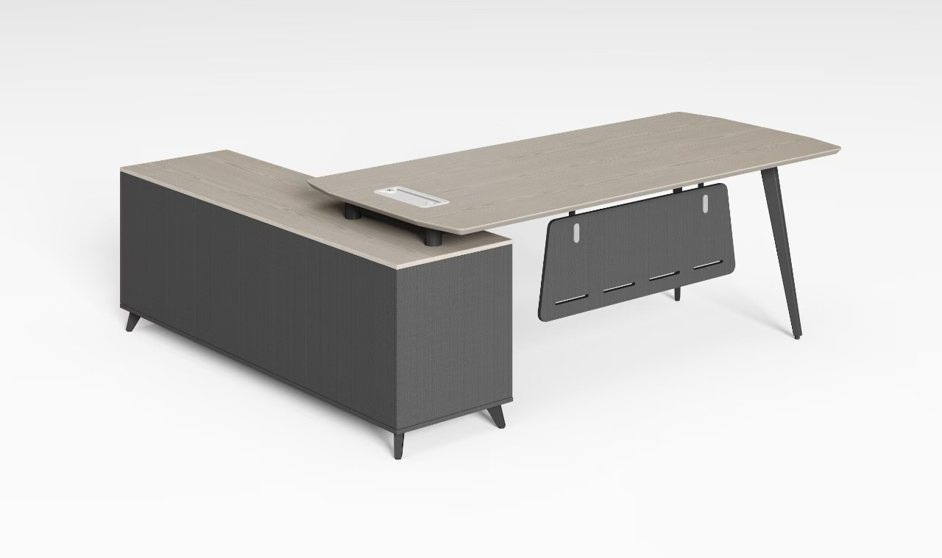 | 5 | 套
4 | 办公桌 | 2000*1800*750（白橡木色+黑布纹色） 1、基材：台面采用优质环保密度板贴三氨纸饰面，台面边沿需做斜边，同色油漆封边处理，，同色油漆封边处理，甲醛释放量≤0.025mg/m³，总挥发性有机化合物（TVOC）未检出，经防潮、防虫、防腐处理，强度高，不易变形，符合GB/T4897-2015《刨花板》、GB/T35601-2017《绿色产品评价人造板和木质地板》标准。 2、饰面：采用优质三聚氰胺浸渍纸饰面，甲醛释放量≤1mg/L，具有耐磨，抗刻划，耐高温，易清洁，耐酸碱等优点，符合LY/T1831-2009《人造板饰面专用装饰纸》标准。 3、封边：采用优质封边条，甲醛释放量未检出，耐变形、耐开裂，无缝，零胶线，符合QB/T4463-2013《家具用封边条技术要求》标准。 4、热熔胶：采用优质热熔胶，苯未检出，总挥发性有机物未检出，黏合强度大，稳定性强，符合HJ2541-2016《环境标志产品技术要求胶粘剂》标准。优质五金配件。 |  | 5 | 套
5 | 办公桌 | 1800*1765*750（白橡木色+黑布纹色） 1、基材：台面采用优质环保密度板贴三氨纸饰面，台面边沿需做斜边，同色油漆封边处理，，同色油漆封边处理，甲醛释放量≤0.025mg/m³，总挥发性有机化合物（TVOC）未检出，经防潮、防虫、防腐处理，强度高，不易变形，符合GB/T4897-2015《刨花板》、GB/T35601-2017《绿色产品评价人造板和木质地板》标准。 2、饰面：采用优质三聚氰胺浸渍纸饰面，甲醛释放量≤1mg/L，具有耐磨，抗刻划，耐高温，易清洁，耐酸碱等优点，符合LY/T1831-2009《人造板饰面专用装饰纸》标准。 3、封边：采用优质封边条，甲醛释放量未检出，耐变形、耐开裂，无缝，零胶线，符合QB/T4463-2013《家具用封边条技术要求》标准。 4、热熔胶：采用优质热熔胶，苯未检出，总挥发性有机物未检出，黏合强度大，稳定性强，符合HJ2541-2016《环境标志产品技术要求胶粘剂》标准。优质五金配件。 | 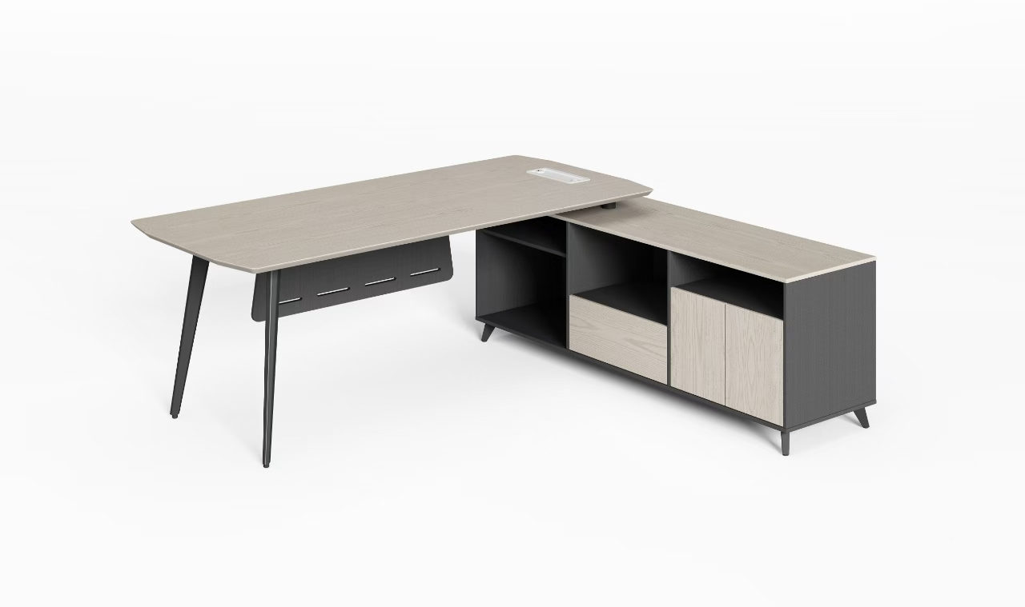 | 5 | 套
6 | 办公桌 | 1600*1740*750（白橡木色+黑布纹色） 1、基材：台面采用优质环保密度板贴三氨纸饰面，台面边沿需做斜边，同色油漆封边处理，，同色油漆封边处理，甲醛释放量≤0.025mg/m³，总挥发性有机化合物（TVOC）未检出，经防潮、防虫、防腐处理，强度高，不易变形，符合GB/T4897-2015《刨花板》、GB/T35601-2017《绿色产品评价人造板和木质地板》标准。 2、饰面：采用优质三聚氰胺浸渍纸饰面，甲醛释放量≤1mg/L，具有耐磨，抗刻划，耐高温，易清洁，耐酸碱等优点，符合LY/T1831-2009《人造板饰面专用装饰纸》标准。 3、封边：采用1.5㎜优质封边条，甲醛释放量未检出，耐变形、耐开裂，无缝，零胶线，符合QB/T4463-2013《家具用封边条技术要求》标准。 4、热熔胶：采用优质热熔胶，苯未检出，总挥发性有机物未检出，黏合强度大，稳定性强，符合HJ2541-2016《环境标志产品技术要求胶粘剂》标准。优质五金配件。 |  | 20 | 套
7 | 办公桌 | 1400*600*750（白橡木色+黑布纹色） 1、基材：采用优质环保刨花板，甲醛释放量≤0.025mg/m³，总挥发性有机化合物（TVOC）未检出，经防潮、防虫、防腐处理，强度高，不易变形，符合GB/T4897-2015《刨花板》、GB/T35601-2017《绿色产品评价人造板和木质地板》标准。 2、饰面：采用优质三聚氰胺浸渍纸饰面，甲醛释放量≤1mg/L，具有耐磨，抗刻划，耐高温，易清洁，耐酸碱等优点，符合LY/T1831-2009《人造板饰面专用装饰纸》标准。 3、封边：采用优质封边条，甲醛释放量未检出，耐变形、耐开裂，无缝，零胶线，符合QB/T4463-2013《家具用封边条技术要求》标准。 4、热熔胶：采用优质热熔胶，苯未检出，总挥发性有机物未检出，黏合强度大，稳定性强，符合HJ2541-2016《环境标志产品技术要求胶粘剂》标准。 5：台脚1.5mm五金钢架，采用粉末涂料，具有环保、抑菌、防锈、耐腐蚀、绝缘性高、附着力强、耐摩擦等优点。喷涂采用流水线喷涂，优质锁具，拉手，导轨。 |  | 50 | 套
8 | 领导办公椅 | 600*620*1105-1295 ·高弹力耐磨网布 ·头枕可上下调节 ·黑色尼龙加玻纤背架 ·黑色尼龙玻纤独立扶手 ·座包采用定型绵 ·带尾板蝴蝶底盘带原位锁定功能 ·黑色尼龙座包底壳 ·100#沉口40mm黑色烤漆气杆 ·340mm尼龙五星脚 ·φ55mm黑色耐磨尼龙轮 |  | 5 | 把
9 | 领导办公椅 | 580*620*945-1045 .椅背：黑色背框 .椅座：定型海绵+黑色座壳 .扶手：黑色独立固定扶手 .底盘：带尾板蝴蝶底盘带原位锁定功能 .气杆：100#沉口40mm黑色气杆 .椅脚：340mm黑色五星脚 .椅轮：55mm黑色耐磨轮 | 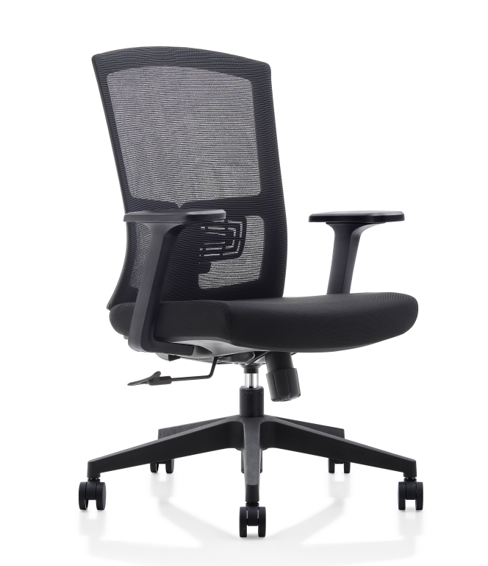 | 5 | 把
10 | 职员办公椅 | 1040*580*610毫米 ·高弹力耐磨网布 ·白色尼龙加玻纤背架 ·白色尼龙玻纤独立扶手 ·座包采用40密度高弹力海绵 ·配中班蝴蝶底盘，自动逍遥贴背带原位锁定功能 ·85#沉口50mm黑色烤漆气杆 ·320mm电镀五星脚 ·φ50mm黑色耐磨尼龙轮 |  | 50 | 把
11 | 会议椅 | 450*550*845 1、靠背采用优质尼龙加玻纤工程塑料背框扪高强度弹性透气加密网布，连接件采用独家专利自开模高强度铝合金材质，可倾仰，有效缓解疲劳，且提供可靠有力支撑不易断； 2、座板采用高密度发泡PU定型棉扪优质加密弹性绒布，足10mm厚密度定制定型夹板，提供强度支撑，久坐舒适不塌陷； 3、椅架采用国标足厚1.5mm厚毛坯定制异型管材，横梁采用加粗足厚1.5mm异型管，有超强稳固性。整架精细打磨焊接位，除锈处理喷油工艺，整椅可堆叠，灵活收纳； 4、搭配尼龙工程塑料固定脚 |  | 20 | 把
12 | 会议折叠椅 | 490*580*820，带轮黑色 1、靠背采用PP加玻纤工程塑料背框扪高强度弹性透气加密网布，精抛铝合金连接件，提供倾仰功能，有效缓解疲劳； 2、座板采用高密度发泡PU定型棉扪优质加密弹性绒布，足12mm厚密度定制定型夹板，配PP工程塑料防尘底壳可翻转； 3、椅架采用国标足厚1.5mm厚毛坯定制异型管材，横梁采用加粗22管足厚1.5mm圆管，稳固性强。椅架用高强度铝合金连接件，提供折叠与收放功能，外观精美大气；整架精细打磨焊接位，除锈处理静电喷粉工艺，可折叠收纳 4、扶手65mm加宽加厚，采用优质PP工程塑料，前后滑动给手臂提供足够支撑； 5、搭配尼龙工程塑料固定脚 |  | 5 | 把
13 | 三人位沙发 | 1950*850*800 1、面料：采用优质布艺，透气性好，韧性高，符合GB18401-2010《国家纺织产品基本安全技术规范》标准， 2、海绵：采用高回弹海绵，回弹率≥35%，甲醛释放量≤0.02mg/㎡h，TVOC≤0.1mg/㎡h，撕裂强度≥10N/cm，软硬适中，回弹性好，表面涂有防止老化变形的保护膜，符合GB/T10802--2006《通用软质聚醚型聚氨酯泡沫塑料》、GB17927.1-2011《软体家具床垫和沙发抗引燃特性的评定第1部分:阴燃的香烟》标准。 3、框架：采用优质实木白蜡木框架，甲醛释放量未检出，具有硬度高，承受力强，耐腐朽等性能，符合GB/T3324-2017《木家具通用技术条件》、GB18584-2001《室内装饰装修材料木家具中有害物质限量》标准。 4、五金：采用优质金属脚架，防护脚钉，（颜色可选） |  | 10 | 套
14 | 单人位沙发 | 950*850*800 1、面料：采用优质布艺，透气性好，韧性高，符合GB18401-2010《国家纺织产品基本安全技术规范》标准， 2、海绵：采用高回弹海绵，回弹率≥35%，甲醛释放量≤0.02mg/㎡h，TVOC≤0.1mg/㎡h，撕裂强度≥10N/cm，软硬适中，回弹性好，表面涂有防止老化变形的保护膜，符合GB/T10802--2006《通用软质聚醚型聚氨酯泡沫塑料》、GB17927.1-2011《软体家具床垫和沙发抗引燃特性的评定第1部分:阴燃的香烟》标准。 3、框架：采用优质实木白蜡木框架，甲醛释放量未检出，具有硬度高，承受力强，耐腐朽等性能，符合GB/T3324-2017《木家具通用技术条件》、GB18584-2001《室内装饰装修材料木家具中有害物质限量》标准。 4、五金：采用优质金属脚架，防护脚钉，（颜色可选） |  | 10 | 套
15 | 长茶几 | 1200*600*450 1、基材：台面采用优质环保密度板贴三氨纸饰面，台面边沿需做斜边，同色油漆封边处理，同色油漆封边处理，甲醛释放量≤0.025mg/m³，总挥发性有机化合物（TVOC）未检出，经防潮、防虫、防腐处理，强度高，不易变形，符合GB/T4897-2015《刨花板》、GB/T35601-2017《绿色产品评价人造板和木质地板》标准。 2、饰面：采用优质三聚氰胺浸渍纸饰面，甲醛释放量≤1mg/L，具有耐磨，抗刻划，耐高温，易清洁，耐酸碱等优点，符合LY/T1831-2009《人造板饰面专用装饰纸》标准。 3、封边：采用优质封边条，甲醛释放量未检出，耐变形、耐开裂，无缝，零胶线，符合QB/T4463-2013《家具用封边条技术要求》标准。 4、热熔胶：采用优质热熔胶，苯未检出，总挥发性有机物未检出，黏合强度大，稳定性强，符合HJ2541-2016《环境标志产品技术要求胶粘剂》标准。 5：台脚1.5mm五金钢架，采用粉末涂料，具有环保、抑菌、防锈、耐腐蚀、绝缘性高、附着力强、耐摩擦等优点。喷涂采用流水线喷涂，优质五金配件。 |  | 5 | 个
16 | 方茶几 | 1200*600*450 1、基材：台面采用优质环保密度板贴三氨纸饰面，台面边沿需做斜边，同色油漆封边处理，甲醛释放量≤0.025mg/m³，总挥发性有机化合物（TVOC）未检出，经防潮、防虫、防腐处理，强度高，不易变形，符合GB/T4897-2015《刨花板》、GB/T35601-2017《绿色产品评价人造板和木质地板》标准。 2、饰面：采用优质三聚氰胺浸渍纸饰面，甲醛释放量≤1mg/L，具有耐磨，抗刻划，耐高温，易清洁，耐酸碱等优点，符合LY/T1831-2009《人造板饰面专用装饰纸》标准。 3、封边：采用优质封边条，甲醛释放量未检出，耐变形、耐开裂，无缝，零胶线，符合QB/T4463-2013《家具用封边条技术要求》标准。 4、热熔胶：采用优质热熔胶，苯未检出，总挥发性有机物未检出，黏合强度大，稳定性强，符合HJ2541-2016《环境标志产品技术要求胶粘剂》标准。 5：台脚1.5mm五金钢架，采用粉末涂料，具有环保、抑菌、防锈、耐腐蚀、绝缘性高、附着力强、耐摩擦等优点。喷涂采用流水线喷涂，优质五金配件。 |  | 5 | 个
17 | 木制书柜 | 2400*400*2000高度（白橡木色+黑布纹色） 1、基材：采用优质环保刨花板，甲醛释放量≤0.025mg/m³，总挥发性有机化合物（TVOC）未检出，经防潮、防虫、防腐处理，强度高，不易变形，符合GB/T4897-2015《刨花板》、GB/T35601-2017《绿色产品评价人造板和木质地板》标准。 2、饰面：采用优质三聚氰胺浸渍纸饰面，甲醛释放量≤1mg/L，具有耐磨，抗刻划，耐高温，易清洁，耐酸碱等优点，符合LY/T1831-2009《人造板饰面专用装饰纸》标准。 3、封边：采用优质封边条，甲醛释放量未检出，耐变形、耐开裂，无缝，零胶线，符合QB/T4463-2013《家具用封边条技术要求》标准。 4、热熔胶：采用优质热熔胶，苯未检出，总挥发性有机物未检出，黏合强度大，稳定性强，符合HJ2541-2016《环境标志产品技术要求胶粘剂》标准。 5：1.2毫米厚度钢架，黑色喷涂，优质五金配件。 |  | 5 | 套
18 | 三门文书柜 | 1200*400*1800 （白橡木色+黑布纹色） 1、基材：采用优质环保刨花板，甲醛释放量≤0.025mg/m³，总挥发性有机化合物（TVOC）未检出，经防潮、防虫、防腐处理，强度高，不易变形，符合GB/T4897-2015《刨花板》、GB/T35601-2017《绿色产品评价人造板和木质地板》标准。 2、饰面：采用优质三聚氰胺浸渍纸饰面，甲醛释放量≤1mg/L，具有耐磨，抗刻划，耐高温，易清洁，耐酸碱等优点，符合LY/T1831-2009《人造板饰面专用装饰纸》标准。 3、封边：采用优质封边条，甲醛释放量未检出，耐变形、耐开裂，无缝，零胶线，符合QB/T4463-2013《家具用封边条技术要求》标准。 4、热熔胶：采用优质热熔胶，苯未检出，总挥发性有机物未检出，黏合强度大，稳定性强，符合HJ2541-2016《环境标志产品技术要求胶粘剂》标准。 5：优质锁具，拉手，导轨，铝合金玻璃门。 |  | 5 | 套
19 | 木制书柜（双门） | 800*400*1800 （白橡木色+黑布纹色） 1、基材：采用优质环保刨花板，甲醛释放量≤0.025mg/m³，总挥发性有机化合物（TVOC）未检出，经防潮、防虫、防腐处理，强度高，不易变形，符合GB/T4897-2015《刨花板》、GB/T35601-2017《绿色产品评价人造板和木质地板》标准。 2、饰面：采用优质三聚氰胺浸渍纸饰面，甲醛释放量≤1mg/L，具有耐磨，抗刻划，耐高温，易清洁，耐酸碱等优点，符合LY/T1831-2009《人造板饰面专用装饰纸》标准。 3、封边：采用优质封边条，甲醛释放量未检出，耐变形、耐开裂，无缝，零胶线，符合QB/T4463-2013《家具用封边条技术要求》标准。 4、热熔胶：采用优质热熔胶，苯未检出，总挥发性有机物未检出，黏合强度大，稳定性强，符合HJ2541-2016《环境标志产品技术要求胶粘剂》标准。 5：优质锁具，拉手，导轨，铝合金玻璃门。 |  | 5 | 套
20 | 双节储物文件柜 | 900*400*1850，铁皮厚度0.8mm 1、基材：采用优质冷轧钢板，金属喷漆(塑)涂层理化性能硬度≥3H，冲击强度符合要求，附着力≥1级，符合GB/T3325-2017《金属家具通用技术条件》、QB/T3832-1999《轻工产品金属镀层腐蚀试验结果的评价》标准。 2、阻尼导轨：采用优质阻尼导轨，耐久性试验10万次无缺陷，符合QB/T2454-2013《家具五金抽屉导轨》标准。 3、阻尼门铰：采用优质阻尼门铰，耐久性试验10万次无缺陷，符合QB/T2189-2013《家具五金杯状暗铰链》标准。 4、钢制锁：采用优质钢制锁，150h乙酸盐雾试验（ASS）≥10级，符合QB/T1621-2015《家具锁》标准。 5、四周折弯，增强板材的抗弯性和承重性能，折弯后托板截面高度为15mm，每层承重为≥30Kg。分上下两部分为金属门板，门内有活动托板，文件柜托板高度可调，坚固耐用，性能优良，可存放大量书籍不变形。 |  | 10 | 个
21 | 边柜 | 800*400*800，（白橡木色+黑布纹色） 1、基材：采用优质环保刨花板，甲醛释放量≤0.025mg/m³，总挥发性有机化合物（TVOC）未检出，经防潮、防虫、防腐处理，强度高，不易变形，符合GB/T4897-2015《刨花板》、GB/T35601-2017《绿色产品评价人造板和木质地板》标准。 2、饰面：采用优质三聚氰胺浸渍纸饰面，甲醛释放量≤1mg/L，具有耐磨，抗刻划，耐高温，易清洁，耐酸碱等优点，符合LY/T1831-2009《人造板饰面专用装饰纸》标准。 3、封边：采用优质封边条，甲醛释放量未检出，耐变形、耐开裂，无缝，零胶线，符合QB/T4463-2013《家具用封边条技术要求》标准。 4、热熔胶：采用优质热熔胶，苯未检出，总挥发性有机物未检出，黏合强度大，稳定性强，符合HJ2541-2016《环境标志产品技术要求胶粘剂》标准。优质五金配件。 |  | 5 | 个
22 | 边柜 | 1200*400*800（白橡木色+黑布纹色） 1、基材：采用优质环保刨花板，甲醛释放量≤0.025mg/m³，总挥发性有机化合物（TVOC）未检出，经防潮、防虫、防腐处理，强度高，不易变形，符合GB/T4897-2015《刨花板》、GB/T35601-2017《绿色产品评价人造板和木质地板》标准。 2、饰面：采用优质三聚氰胺浸渍纸饰面，甲醛释放量≤1mg/L，具有耐磨，抗刻划，耐高温，易清洁，耐酸碱等优点，符合LY/T1831-2009《人造板饰面专用装饰纸》标准。 3、封边：采用优质封边条，甲醛释放量未检出，耐变形、耐开裂，无缝，零胶线，符合QB/T4463-2013《家具用封边条技术要求》标准。 4、热熔胶：采用优质热熔胶，苯未检出，总挥发性有机物未检出，黏合强度大，稳定性强，符合HJ2541-2016《环境标志产品技术要求胶粘剂》标准, 5.优质五金配件, |  | 5 | 个
23 | 矮柜 | 800*400*1200，（白橡木色+黑布纹色） 1、基材：采用优质环保刨花板，甲醛释放量≤0.025mg/m³，总挥发性有机化合物（TVOC）未检出，经防潮、防虫、防腐处理，强度高，不易变形，符合GB/T4897-2015《刨花板》、GB/T35601-2017《绿色产品评价人造板和木质地板》标准。 2、饰面：采用优质三聚氰胺浸渍纸饰面，甲醛释放量≤1mg/L，具有耐磨，抗刻划，耐高温，易清洁，耐酸碱等优点，符合LY/T1831-2009《人造板饰面专用装饰纸》标准。 3、封边：采用优质封边条，甲醛释放量未检出，耐变形、耐开裂，无缝，零胶线，符合QB/T4463-2013《家具用封边条技术要求》标准。 4、热熔胶：采用优质热熔胶，苯未检出，总挥发性有机物未检出，黏合强度大，稳定性强，符合HJ2541-2016《环境标志产品技术要求胶粘剂》标准。优质五金配件。 |  | 5 | 个
24 | 接待桌 | 桌子规格：800*750直径 材质：台面采用鱼肚白岩板，台面倒圆弧边，耐磨性高，钢架底座，白色喷涂，均符合国家标准要求 |  | 5 | 个
25 | 接待椅 | 椅子规格520*580*820 面料：布艺，透气性强，柔软而富于韧性厚度适中，具冬暧夏凉效果。 海绵：采用45#高密度海绵，软硬适中，回弹性能好，抗变形能力强，根椐人体工程学原理设 计，坐感舒适。 座背垫：采用1.5mm夹板垫压成型，坐感舒适，板材承受压力达300KG，经防腐、防虫化学处理。 脚架：铁艺脚架。 |  | 5 | 个
26 | 四人位会议桌 | 2000*1000*750（白橡木色+黑布纹色） 1、基材：台面采用优质环保密度板贴三氨纸饰面，台面边沿需做斜边，同色油漆封边处理，甲醛释放量≤0.025mg/m³，总挥发性有机化合物（TVOC）未检出，经防潮、防虫、防腐处理，强度高，不易变形，符合GB/T4897-2015《刨花板》、GB/T35601-2017《绿色产品评价人造板和木质地板》标准。 2、饰面：采用优质三聚氰胺浸渍纸饰面，甲醛释放量≤1mg/L，具有耐磨，抗刻划，耐高温，易清洁，耐酸碱等优点，符合LY/T1831-2009《人造板饰面专用装饰纸》标准。 3、封边：采用优质封边条，甲醛释放量未检出，耐变形、耐开裂，无缝，零胶线，符合QB/T4463-2013《家具用封边条技术要求》标准。 4、热熔胶：采用优质热熔胶，苯未检出，总挥发性有机物未检出，黏合强度大，稳定性强，符合HJ2541-2016《环境标志产品技术要求胶粘剂》标准。 5：台脚1.5mm五金钢架，采用粉末涂料，具有环保、抑菌、防锈、耐腐蚀、绝缘性高、附着力强、耐摩擦等优点。喷涂采用流水线喷涂，优质五金配件，含过线盒。 | 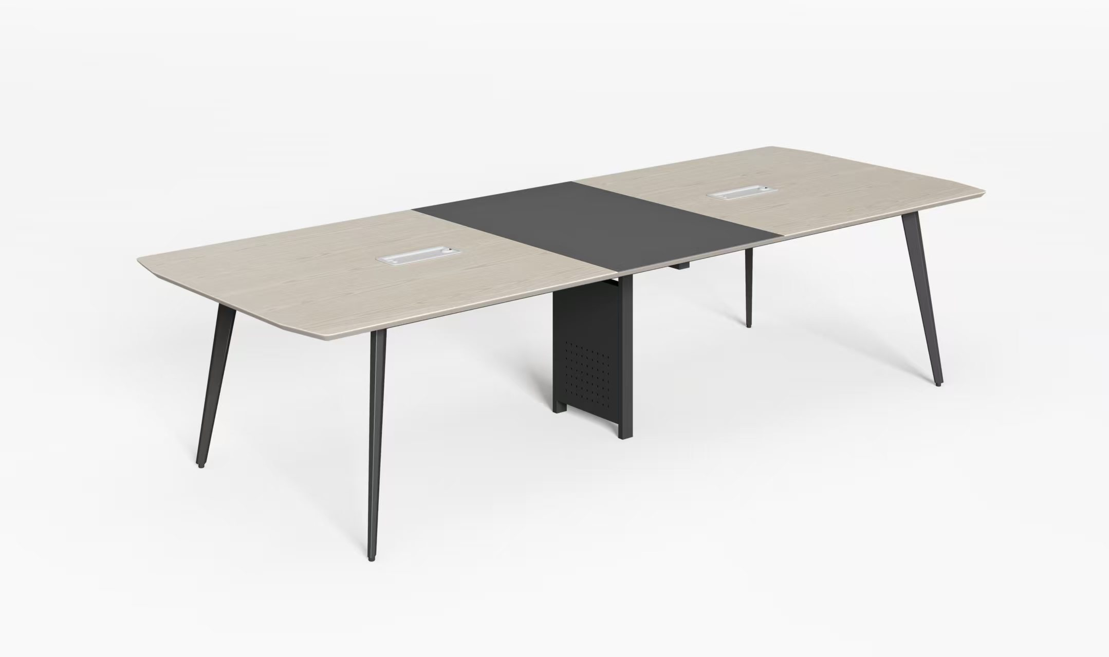 | 2 | 套
27 | 六人位会议桌 | 2400*1200*750（白橡木色+黑布纹色） 1、基材：台面采用优质环保密度板贴三氨纸饰面，台面边沿需做斜边，同色油漆封边处理，甲醛释放量≤0.025mg/m³，总挥发性有机化合物（TVOC）未检出，经防潮、防虫、防腐处理，强度高，不易变形，符合GB/T4897-2015《刨花板》、GB/T35601-2017《绿色产品评价人造板和木质地板》标准。 2、饰面：采用优质三聚氰胺浸渍纸饰面，甲醛释放量≤1mg/L，具有耐磨，抗刻划，耐高温，易清洁，耐酸碱等优点，符合LY/T1831-2009《人造板饰面专用装饰纸》标准。 3、封边：采用优质封边条，甲醛释放量未检出，耐变形、耐开裂，无缝，零胶线，符合QB/T4463-2013《家具用封边条技术要求》标准。 4、热熔胶：采用优质热熔胶，苯未检出，总挥发性有机物未检出，黏合强度大，稳定性强，符合HJ2541-2016《环境标志产品技术要求胶粘剂》标准。 5：台脚1.5mm五金钢架，采用粉末涂料，具有环保、抑菌、防锈、耐腐蚀、绝缘性高、附着力强、耐摩擦等优点。喷涂采用流水线喷涂，优质五金配件，含过线盒。 |  | 2 | 套
28 | 八人位会议桌 | 3000*1200*750（白橡木色+黑布纹色） 1、基材：台面采用优质环保密度板贴三氨纸饰面，台面边沿需做斜边，同色油漆封边处理，甲醛释放量≤0.025mg/m³，总挥发性有机化合物（TVOC）未检出，经防潮、防虫、防腐处理，强度高，不易变形，符合GB/T4897-2015《刨花板》、GB/T35601-2017《绿色产品评价人造板和木质地板》标准。 2、饰面：采用优质三聚氰胺浸渍纸饰面，甲醛释放量≤1mg/L，具有耐磨，抗刻划，耐高温，易清洁，耐酸碱等优点，符合LY/T1831-2009《人造板饰面专用装饰纸》标准。 3、封边：采用优质封边条，甲醛释放量未检出，耐变形、耐开裂，无缝，零胶线，符合QB/T4463-2013《家具用封边条技术要求》标准。 4、热熔胶：采用优质热熔胶，苯未检出，总挥发性有机物未检出，黏合强度大，稳定性强，符合HJ2541-2016《环境标志产品技术要求胶粘剂》标准。 5：台脚1.5mm五金钢架，采用粉末涂料，具有环保、抑菌、防锈、耐腐蚀、绝缘性高、附着力强、耐摩擦等优点。喷涂采用流水线喷涂，优质五金配件，含过线盒。 |  | 2 | 套
29 | 十人位会议桌 | 3800*1400*750（白橡木色+黑布纹色） 1、基材：台面采用优质环保密度板贴三氨纸饰面，台面边沿需做斜边，同色油漆封边处理，甲醛释放量≤0.025mg/m³，总挥发性有机化合物（TVOC）未检出，经防潮、防虫、防腐处理，强度高，不易变形，符合GB/T4897-2015《刨花板》、GB/T35601-2017《绿色产品评价人造板和木质地板》标准。 2、饰面：采用优质三聚氰胺浸渍纸饰面，甲醛释放量≤1mg/L，具有耐磨，抗刻划，耐高温，易清洁，耐酸碱等优点，符合LY/T1831-2009《人造板饰面专用装饰纸》标准。 3、封边：采用优质封边条，甲醛释放量未检出，耐变形、耐开裂，无缝，零胶线，符合QB/T4463-2013《家具用封边条技术要求》标准。 4、热熔胶：采用优质热熔胶，苯未检出，总挥发性有机物未检出，黏合强度大，稳定性强，符合HJ2541-2016《环境标志产品技术要求胶粘剂》标准。 5：台脚1.5mm五金钢架，采用粉末涂料，具有环保、抑菌、防锈、耐腐蚀、绝缘性高、附着力强、耐摩擦等优点。喷涂采用流水线喷涂，优质五金配件，含过线盒。 |  | 2 | 套
30 | 十二人位会议桌 | 4500*1500*750（白橡木色+黑布纹色） 1、基材：台面采用优质环保密度板贴三氨纸饰面，台面边沿需做斜边，同色油漆封边处理，甲醛释放量≤0.025mg/m³，总挥发性有机化合物（TVOC）未检出，经防潮、防虫、防腐处理，强度高，不易变形，符合GB/T4897-2015《刨花板》、GB/T35601-2017《绿色产品评价人造板和木质地板》标准。 2、饰面：采用优质三聚氰胺浸渍纸饰面，甲醛释放量≤1mg/L，具有耐磨，抗刻划，耐高温，易清洁，耐酸碱等优点，符合LY/T1831-2009《人造板饰面专用装饰纸》标准。 3、封边：采用优质封边条，甲醛释放量未检出，耐变形、耐开裂，无缝，零胶线，符合QB/T4463-2013《家具用封边条技术要求》标准。 4、热熔胶：采用优质热熔胶，苯未检出，总挥发性有机物未检出，黏合强度大，稳定性强，符合HJ2541-2016《环境标志产品技术要求胶粘剂》标准。 5：台脚1.5mm五金钢架，采用粉末涂料，具有环保、抑菌、防锈、耐腐蚀、绝缘性高、附着力强、耐摩擦等优点。喷涂采用流水线喷涂，优质五金配件，含过线盒。 |  | 2 | 套
31 | 十四人位会议桌 | 5200*1600*750（白橡木色+黑布纹色） 1、基材：台面采用优质环保密度板贴三氨纸饰面，台面边沿需做斜边，同色油漆封边处理，甲醛释放量≤0.025mg/m³，总挥发性有机化合物（TVOC）未检出，经防潮、防虫、防腐处理，强度高，不易变形，符合GB/T4897-2015《刨花板》、GB/T35601-2017《绿色产品评价人造板和木质地板》标准。 2、饰面：采用优质三聚氰胺浸渍纸饰面，甲醛释放量≤1mg/L，具有耐磨，抗刻划，耐高温，易清洁，耐酸碱等优点，符合LY/T1831-2009《人造板饰面专用装饰纸》标准。 3、封边：采用优质封边条，甲醛释放量未检出，耐变形、耐开裂，无缝，零胶线，符合QB/T4463-2013《家具用封边条技术要求》标准。 4、热熔胶：采用优质热熔胶，苯未检出，总挥发性有机物未检出，黏合强度大，稳定性强，符合HJ2541-2016《环境标志产品技术要求胶粘剂》标准。 5：台脚1.5mm五金钢架，采用粉末涂料，具有环保、抑菌、防锈、耐腐蚀、绝缘性高、附着力强、耐摩擦等优点。喷涂采用流水线喷涂，优质五金配件。 |  | 2 | 套
32 | 十六人位会议桌 | 6000*1800*750（白橡木色+黑布纹色） 1、基材：台面采用优质环保密度板贴三氨纸饰面，台面边沿需做斜边，同色油漆封边处理，甲醛释放量≤0.025mg/m³，总挥发性有机化合物（TVOC）未检出，经防潮、防虫、防腐处理，强度高，不易变形，符合GB/T4897-2015《刨花板》、GB/T35601-2017《绿色产品评价人造板和木质地板》标准。 2、饰面：采用优质三聚氰胺浸渍纸饰面，甲醛释放量≤1mg/L，具有耐磨，抗刻划，耐高温，易清洁，耐酸碱等优点，符合LY/T1831-2009《人造板饰面专用装饰纸》标准。 3、封边：采用优质封边条，甲醛释放量未检出，耐变形、耐开裂，无缝，零胶线，符合QB/T4463-2013《家具用封边条技术要求》标准。 4、热熔胶：采用优质热熔胶，苯未检出，总挥发性有机物未检出，黏合强度大，稳定性强，符合HJ2541-2016《环境标志产品技术要求胶粘剂》标准。 5：台脚1.5mm五金钢架，采用粉末涂料，具有环保、抑菌、防锈、耐腐蚀、绝缘性高、附着力强、耐摩擦等优点。喷涂采用流水线喷涂，优质五金配件。 |  | 2 | 套

